상품제안서
샤오미 즈미 큐브 보조배터리 10000mAh | 상품코드: F19707

 |  |  |  |  |  |  | 02-412-0044 | www.easy1.co.kr
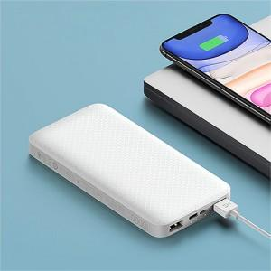 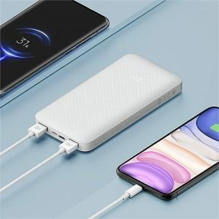

【상세/제작정보】 | ★주문전 재고확인 필수 입니다.

【인쇄/포장옵션】 | 레이저, 풀칼라 / 포장지포장

【공급단가】 | 수량 | 50~ | 100~ | 500~ | 1,000~ | 2,000~
*VAT별도 | 단가 | 17,410원 | 16,770원 | 16,120원 | 15,480원 | 15,090원

【상품 URL】 | https://easy1.co.kr:443/src/goods_detail.php?gdno=19707

